Ifi Fiuk Csapat alapszakasz
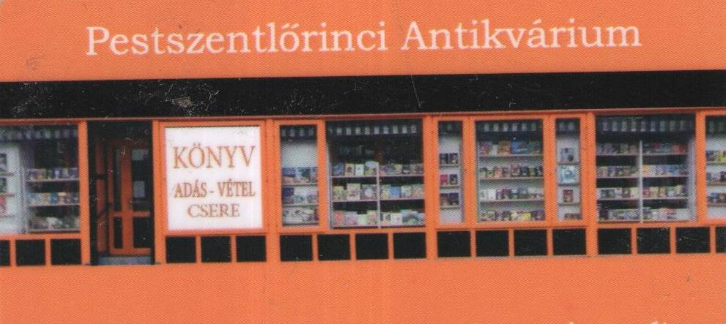
2019. Ifjúsági Fiúk Csapat Orszagos Bajnoksag

ALAPSZAKASZ EREDMÉNYEK

 |  | SSC fiúk |  |  | UTE Ifjonti HÉV |  |  | FTC - Ifi fiúk |  |  | Pont | Button átlag cm | Nyert kő / Nyert end

1 | SSC fiúk |  |  |  | 4 | - | 14 | 5 | - | 6 | 0 | 143.5 | 13
 |  |  |  |  | 3 | - | 3 | 4 | - | 3
 |  |  |  |  | 2 | - | 9 | 2 | - | 10 |  |  | 10
 |  |  |  |  | 2 | - | 4 | 1 | - | 5
2 | UTE Ifjonti HÉV | 14 | - | 4 |  |  |  | 14 | - | 0 | 8 | 92.8 | 53
 |  | 3 | - | 3 |  |  |  | 5 | - | 0
 |  | 9 | - | 2 |  |  |  | 16 | - | 2 |  |  | 16
 |  | 4 | - | 2 |  |  |  | 4 | - | 2
3 | FTC - Ifi fiúk | 6 | - | 5 | 0 | - | 14 |  |  |  | 4 | 140.4 | 18
 |  | 3 | - | 4 | 0 | - | 5
 |  | 10 | - | 2 | 2 | - | 16 |  |  |  |  |  | 10
 |  | 5 | - | 1 | 2 | - | 2

